操作说明
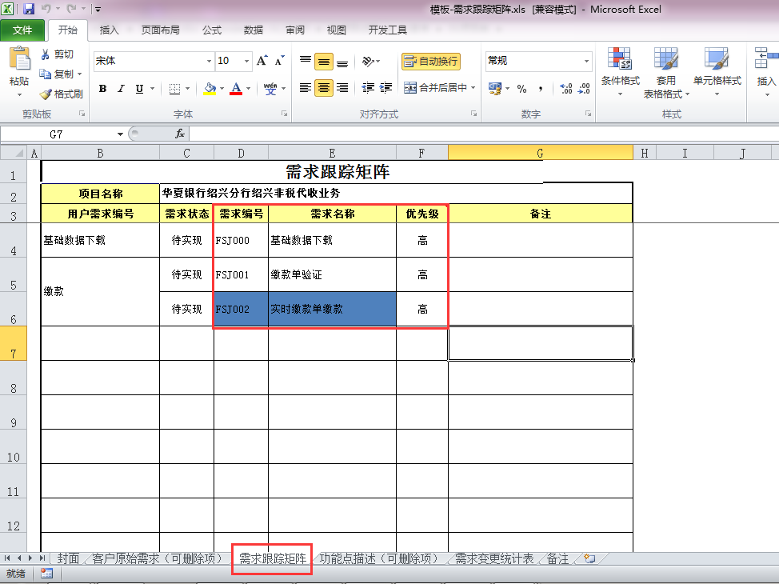
一、Sheet【(一)功能清单统计】使用说明
1、需求跟踪矩阵：

2、需求跟踪矩阵的sheet页名称必须为【需求跟踪矩阵】
3、需求编号和需求名称分别对应功能ID和功能名称
4、路径选择时，应选择到需求矩阵文件，例如：C:\Users\gaokun\Desktop\测试用例\模板-需求跟踪矩阵.xls

二、Sheet【(二-1)消耗工时统计】使用说明
1、wbs模板表头：

2、wbs进度的sheet页名称必须为【Schedule】
3、统计作业名称为【编码】、【编码检查】、【测试案例】和【单元测试】的实际工时
4、路径选择时，应选择到wbs文件，例如：C:\Users\gaokun\Desktop\测试用例\WBS拆分表-济南分行财政非税系统.xls

三、Sheet【(二-2)代码行数统计】使用说明
1、代码行数统计工具使用【代码行数统计工具.xlsm】,并将代码文件归属功能
2、选择代码行数统计功能,统计代码行数

四、Sheet【(二-3)检查问题统计】使用说明
1、对代码检查单中的问题进行统计，统计后会在Sheet【附1-检查问题记录】中记录问题记录，以供参考
2、检查单的文件名称格式如：代码检查单-开发系统-功能ID-功能名称-作业者姓名.xlsx
3、检查单的表头分别如下：

4、对检查单或者评审单的内容提取，以问题描述不为空为判断标准，所以若内容中出现空行，则到此结束
5、路径选择时，应选择到检查单或者评审单所在文件夹级别，例如：C:\Users\gaokun\Desktop\测试用例\代码检查单

五、Sheet【(二-4)评审问题统计】使用说明
1、对代码评审单所统计的问题进行汇总，统计后会在Sheet【附2-评审问题记录】中记录问题记录，以供参考
2、评审单的功能ID和功能名称需与功能需求矩阵一致
3、评审单的表头分别如下：

4、对评审单的内容提取，以问题描述不为空为判断标准，所以若内容中出现空行，则到此结束

六、Sheet【(二-5)测试用例统计】使用说明
1、测试用例数量统计以功能为单位进行统计
2、测试用例文件的命名规则为：单元测试-模块名-功能ID-功能名称.xlsx
3、路径选择时，应选择到详细设计所在文件夹级别，例如：C:\Users\gaokun\Desktop\测试用例\测试用例
4、测试用例模板样式如下：

七、Sheet【测试bug统计】使用说明
1、单元测试bug数量统计以功能为单位进行统计
2、测试用例文件的命名规则为：开发系统-Bug票-模块名-功能ID-功能名称-番号.xlsx
3、路径选择时，应选择到详细设计所在文件夹级别，例如：C:\Users\gaokun\Desktop\新建文件夹\bug
4、将统计的bug在sheet【附3-bug清单】留存，以便一览分析
5、bug票模板样式如下：
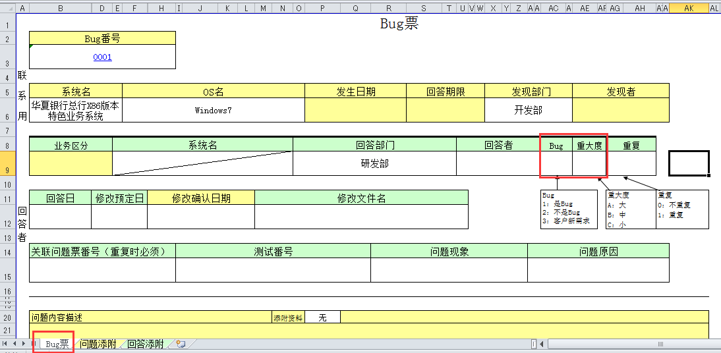

八、KPI统计
1、KPI统计的数据源为本文档的Sheet【消耗工时统计】、Sheet【代码行数统计】、Sheet【检查问题统计】、Sheet【评审问题统计】Sheet【测试用例统计】和Sheet【测试bug统计】
2、统计时以“功能ID|功能名称”为主键进行数据整合
3、统计时以功能ID是否为空为循环标准，因此数据源Sheet的功能ID不应为空值

注意事项：
1、功能ID和功能名称大部分是从文件名中提取，以“-”为分隔符，因此建议功能名称中不要使用中划线，若不得不使用，则需手工修改统计结果
2、若某一项无需统计时，相应的内容需要清空，否则会影响KPI数据统计

